2_코드리뷰점검Tool 프로세스
AS - IS
① Code Reviewer
② Code Review

③Code Review 결과서 작성

TO-BE
② Code Review Tool → Code Review 결과서 작성
① Anyone

4_UI 설계
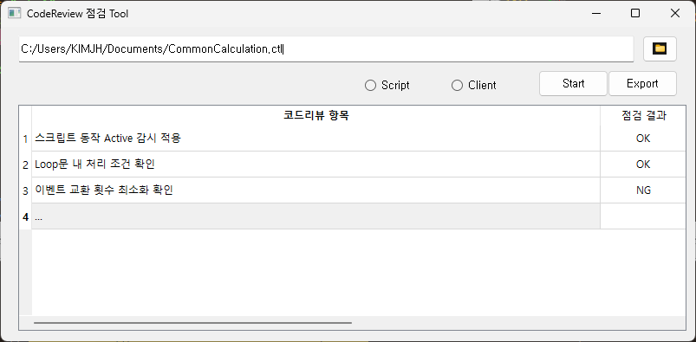

더블 클릭 시 상세 내용 팝업창 표시

6_Loop문내 처리조건 Flow Chart
Loop문 처리 조건 확인
[공통] 함수 & Body 코드 분리
Body 코드에서 While문 체크
While문 내 delay 코드 누락 확인
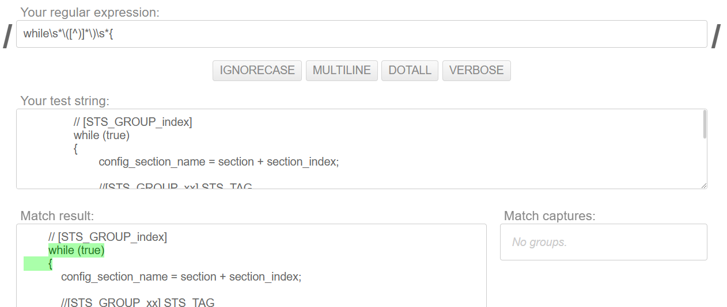

* While문 pattern = 'while\s*\([^)]*\)\s*{'

while문 내의 블록의 코드는 삭제
* 블록 코드 Pattern = '(\b\w+\b)\s*\{' -> 블록안에 delay 삭제

개발 참고
- Python 정규식 테스트
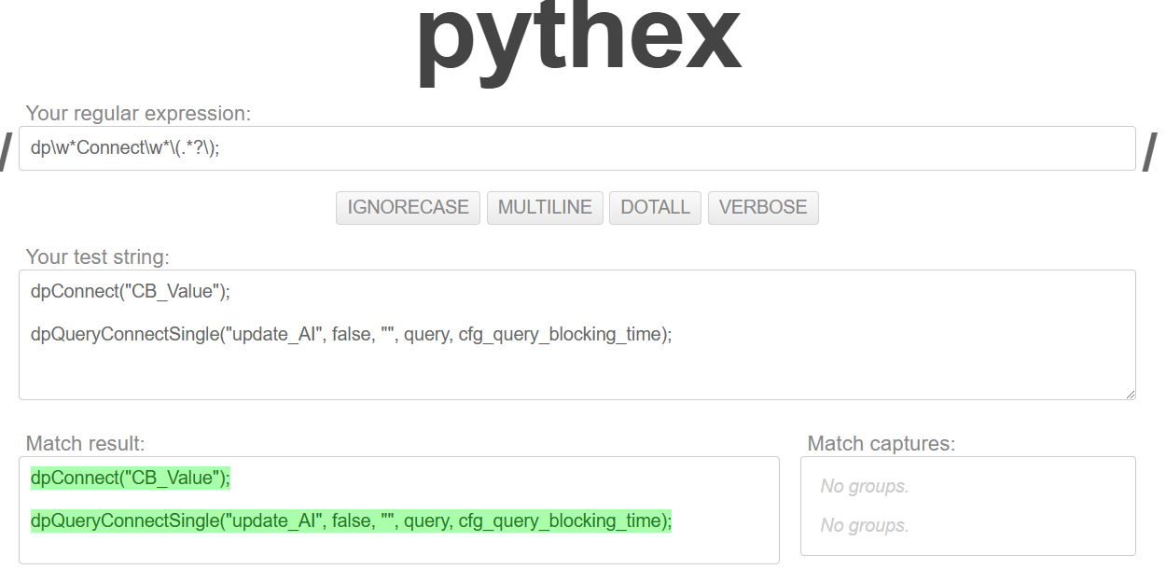
 | 함수 | 설명 | 사용 케이스 | 예제
 | re.findall | 주어진 패턴과 일치하는 모든 부분 문자열을 찾습니다. | 텍스트에서 패턴과 일치하는 모든 문자열을 리스트로 얻고 싶을 때 사용 | re.findall(r'\d+', 'There are 2 apples and 5 oranges') # ['2', '5']
 | re.compile | 패턴을 컴파일하여 재사용 가능한 정규식 객체를 만듭니다. | 동일한 패턴을 여러 번 사용할 때 성능을 최적화 | pattern = re.compile(r'\d+') result = pattern.findall('There are 2 apples and 5 oranges') # ['2', '5']
 | re.sub | 패턴과 일치하는 부분 문자열을 다른 문자열로 대체합니다. | 텍스트에서 특정 패턴을 다른 문자열로 바꾸고 싶을 때 사용 | re.sub(r'\d+', 'number', 'There are 2 apples and 5 oranges') # 'There are number apples and number oranges'
 | re.search | 주어진 패턴과 일치하는 첫 번째 부분 문자열을 찾습니다. | 텍스트에서 패턴과 일치하는 첫 번째 문자열을 찾고 싶을 때 사용 | match = re.search(r'\d+', 'There are 2 apples and 5 oranges') if match: print(match.group()) # '2'
 | re.match | 문자열의 시작 부분이 패턴과 일치하는지 확인합니다. | 문자열이 특정 패턴으로 시작하는지 확인하고 싶을 때 사용 | match = re.match(r'\d+', '2 apples and 5 oranges') if match: print(match.group()) # '2'
 | re.split | 패턴을 기준으로 문자열을 분할합니다. | 특정 패턴을 기준으로 문자열을 나누고 싶을 때 사용 | re.split(r'\W+', 'Words, words, words.') # ['Words', 'words', 'words', '']
 | re.fullmatch | 문자열 전체가 패턴과 일치하는지 확인합니다. | 문자열 전체가 특정 패턴과 일치하는지 확인하고 싶을 때 사용 | match = re.fullmatch(r'\d+', '12345') if match: print(match.group()) # '12345'
 | re.finditer | 주어진 패턴과 일치하는 모든 부분 문자열을 찾고 이터레이터를 반환합니다. | 패턴과 일치하는 모든 부분 문자열에 대해 반복 작업을 수행하고 싶을 때 사용 | for match in re.finditer(r'\d+', 'There are 2 apples and 5 oranges'): print(match.group()) # '2', '5'

